Worksheet
Изображение* | ID | Код | Артикул* | Название товара* | Цена, руб.* | Основной | Удаленный | В пути | 0 | Ваш заказ
Унитазы, инсталяции и арматура
Системы инсталяции
Системы инсталяции VIEIR
Инсталяции VIEIR
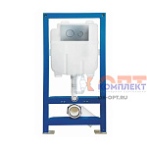 | 868617 | VER-000346 | VRQ60-B | 60 Инсталяция с ХРОМ кнопкой КРУГЛЫЕ клавиши VIEIR | 16 878.88 руб. | 0 | 0 | 0 | шт | 0
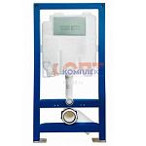 | 879371 | VER-000519 | VRQ60-A | 60 Инсталяция с ХРОМ кнопкой КВАДРАТНЫЕ клавиши VIEIR | 16 878.88 руб. | 0 | 0 | 0 | шт | 0
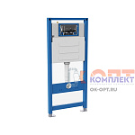 | 879985 | VER-000600 | VRQ71 | 71 Инсталяция для унитаза (без кнопки) VIEIR | 13 985.79 руб. | 3 | 0 | 0 | шт | 0
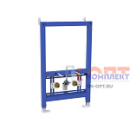 | 880077 | VER-000667 | VRQ70 | 70 Рама для скрытого монтажа биде (1шт) | 10 544.75 руб. | 2 | 0 | 0 | шт | 0
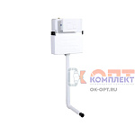 | 880078 | VER-000668 | VRQ72 | 72 Смывной бачок пластиковый, кнопочный,c комплектом труб | 6 791.02 руб. | 1 | 0 | 0 | шт | 0
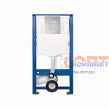 | 954060 | VER-000897 | VRQ79 | 79 Инсталляция скрытого монтажа (без кнопки) (1шт) | 14 606.61 руб. | >10 | 0 | 0 | шт | 0
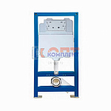 | 885002 | VER-001081 | VRQ60 | 60 Инсталяция для скрытого монтажа (без кнопки) (1шт) | 15 030.10 руб. | 0 | 0 | 0 | шт | 0

